1.TOP
Topページ |  |  | http://jiyujin-freelance.com/jiyujin/

 | Logo |  |  |  | 案件検索 |  |  |  | お役たち情報 |  | フリーランスをご検討中の方へ | 案件探しの企業・チームへ | エンジニア・パートナーをお探しの企業様へ

 |  | 【自由陣】とはフリーランスならではのご活躍場を繋ぐマッチングプラットフォームです。
 |  | 〜技術力を活かして、「セルフ・ブランディング」を高めていく場との出会いへ〜
 |  | 〜「Enjoy Work」 「Work Seriously」 「Free Style Working」でフリーランスの未来を作り上げ〜

 |  | 無料会員登録 |  |  |  |  | 無料案件登録

 | 案件検索 |  | →参照先： | https://geechs-job.com
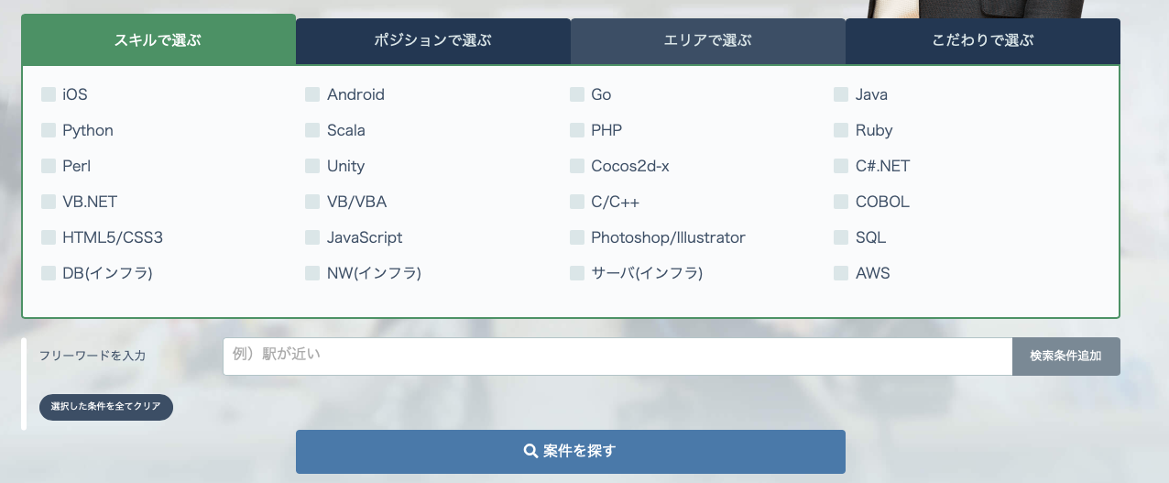

 | 新着案件

 | 案件名 |  |  |  |  |  |  |  |  | 最寄り駅
 | 単価 |  |  |  |  |  |  |  |  | 稼働期間
 | 言語スキル |  |  |  |  |  |  |  |  | 職種

 |  | 詳細を見る |  |  |  |  | 気になる |  |  | 応募する

 | 案件名 |  |  |  |  |  |  |  |  | 最寄り駅
 | 単価 |  |  |  |  |  |  |  |  | 稼働期間
 | 言語スキル |  |  |  |  |  |  |  |  | 職種

 |  | 詳細を見る |  |  |  |  | 気になる |  |  | 応募する

 | 案件名 |  |  |  |  |  |  |  |  | 最寄り駅
 | 単価 |  |  |  |  |  |  |  |  | 稼働期間
 | 言語スキル |  |  |  |  |  |  |  |  | 職種

 |  | 詳細を見る |  |  |  |  | 気になる |  |  | 応募する

 | 案件名 |  |  |  |  |  |  |  |  | 最寄り駅
 | 単価 |  |  |  |  |  |  |  |  | 稼働期間
 | 言語スキル |  |  |  |  |  |  |  |  | 職種

 |  | 詳細を見る |  |  |  |  | 気になる |  |  | 応募する

 | 案件名 |  |  |  |  |  |  |  |  | 最寄り駅
 | 単価 |  |  |  |  |  |  |  |  | 稼働期間
 | 言語スキル |  |  |  |  |  |  |  |  | 職種

 |  | 詳細を見る |  |  |  |  | 気になる |  |  | 応募する

 |  |  |  |  |  | 案件一覧を見る

 | 運営会社 |  |  |  |  |  |  | 案件Myページ

 | 利用規約 |  |  |  |  |  |  | 会員Myページ

 | プライバシーポリシー |  |  |  |  |  |  | お問い合わせ

6.案件Myページ
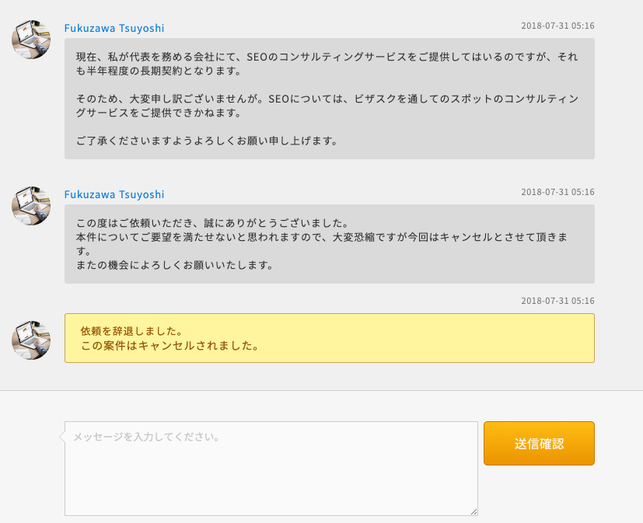
ページURL |  | 現在なし

 | Logo |  |  | 公募案件登録 |  |  | 公募管理 |  |  | 登録情報

 |  |  |  |  |  |  |  |  | 公募案件一覧 |  |  | ↑クリックするとメッセージやりとりできる
 |  |  |  |  |  |  |  |  | 公募案件詳細

 | ＜基本情報＞

 | 会社名 |  |  |  | XXXXXXXX
 | 部署 |  |  |  | XXXXXXXX
 | 担当者氏名（漢字） |  |  |  | XXXXXXXX
 | 担当者氏名（フリガナ） |  |  |  | XXXXXXXX
 | 電話 |  |  |  | XXXXXXXX
 | メールアドレス |  |  |  | XXXXXXXX

 |  |  |  |  |  |  |  |  |  |  |  |  | 編集 | →基本情報の編集が可能へ

 | ＜公募案件管理＞

 | 公募案件一覧

 | 案件名 |  |  |  | ステータス |  |  | 進捗
 | XXXXXXXXXXXXXX |  |  |  | 募集中/終了/完了 |  |  | 応募待ち/応募商談/辞退/見送り/成約
 | XXXXXXXXXXXXXX |  |  |  | 募集中/終了/完了 |  |  | 応募待ち/応募商談/辞退/見送り/成約
 | XXXXXXXXXXXXXX |  |  |  | 募集中/終了/完了 |  |  | 応募待ち/応募商談/辞退/見送り/成約
 | XXXXXXXXXXXXXX |  |  |  | 募集中/終了/完了 |  |  | 応募待ち/応募商談/辞退/見送り/成約
 | XXXXXXXXXXXXXX |  |  |  | 募集中/終了/完了 |  |  | 応募待ち/応募商談/辞退/見送り/成約

 | 公募案件詳細 |  |  |  | 編集 |  |  | ↓上記の案件名でクリックすると、その案件の詳細を表示

 | 案件名 |  |  |  | XXXXXXXXX
 | 単価 |  |  |  | XXXXXXXXX
 | 業界 |  |  |  | XXXXXXXXX
 | 職種 |  |  |  | XXXXXXXXX
 | 作業内容 |  |  |  | XXXXXXXXX
 | 言語スキル |  |  |  | XXXXXXXXX
 | 求める経験 |  |  |  | XXXXXXXXX
 | （必須） |  |  |  | XXXXXXXXX
 | （歓迎） |  |  |  | XXXXXXXXX
 | 最寄り駅 |  |  |  | XXXXXXXXX
 | こだわり |  |  |  | XXXXXXXXX
 | 応募対象 |  |  |  | XXXXXXXXX
 | 案件魅力 | （任意） |  |  | XXXXXXXXX

 | ステータス |  |  |  | 募集終了 |  |  |  | →ボダンのオン/オフ

 | この案件の応募者

 |  |  |  |  | Aさん |  |  | Bさん |  | Cさん
 |  |  |  |  |  |  |  |  |  |  | →応募後に、企業へ氏名とスキル内容を公開
 |  |  |  |  |  |  |  |  |  |  | 但し、協力パートナー応募の場合企業名を非表示、実績部分のみ表示

 | 進捗 |  |  |  | 見送り |  |  | 見送り |  | 見送り
 |  |  |  |  | →ボダンのオン/オフ
 |  |  |  |  | 見送り理由： |  |  | 見送り理由： |  | 見送り理由：

 |  |  |  |  | 成約 |  |  | 成約 |  | 成約
 |  |  |  |  | →ボダンのオン/オフ

 | メッセージ |  |  |  |  |  | →仕様：日程調整時のgoogleカレンダーと連携できればベスト（参考：9.会員Myページ）
 |  |  |  |  |  |  |  | メッセージボックスで連絡先（電話、メールアドレス）の記載を自動に弾くようにできればベスト
 | ＜メッセージ一覧＞ |  |  |  |  |  |  | メッセージが来た際に、登録メールアドレスに自動通知
 | 案件No. |  | 案件名 |  |  | 応募者氏名 |  | メッセージ
 | XXXXXX |  | XXXXXX |  |  | XXXXXX |  |  | XXXXXX
 | XXXXXX |  | XXXXXX |  |  | XXXXXX |  |  | XXXXXX
 | XXXXXX |  | XXXXXX |  |  | XXXXXX |  |  | XXXXXX
 | XXXXXX |  | XXXXXX |  |  | XXXXXX |  |  | XXXXXX

 |  |  |  |  |  |  |  |  |  |  |  |  | メッセージ一覧へ
 | （メッセージボックス-イメージ）

8.会員登録ページ
ページURL |  |  | http://jiyujin-freelance.com/jiyujin/view?next=guest/engineersRegistration

 | Logo |  |  | 案件検索 |  |  | お役たち情報 | フリーランスをご検討中の方へ |  |  | 案件探しの企業・チームへ |  | エンジニア・パートナーをお探しの企業様へ

 | ログイン

 | メールアドレス（ID) |  |  |  |  |  |  |  | →仕様：Gmailアカウントとの連携可能？（Gmailからの登録可能にする）
 | パスワード

 | 登録フォーム

 | ＜基本情報＞
 | ※全て必須
 | 氏名（漢字）
 | 氏名（フリガナ）
 | 生まれた年
 | メールアドレス
 | 電話番号
 | カテゴリー |  |  | 選択式（選択肢：「フリーランス」「副業」）

 | ＜稼働希望＞
 | ※全て必須、複数選択可
 | 勤務希望エリア |  |  | 選択式（5.案件登録ページでのエリアと一致）
 | 希望稼働時期 |  |  | 選択式（選択肢：即日/1〜2ヶ月以内/3ヶ月以上/未定）
 | 希望月額報酬 |  |  | 数字入力（単位：万円）
 | 希望働き方 |  |  | 選択式（選択肢：常駐/週1/週2/週3/週4/完全リモート）

 | ↑ここまでの登録では「案件詳細を見る」「気になる」までできますが、「応募」できません。（→注釈入れる）

 |  |  | 経験・スキル登録をする |  |  |  | 経験・スキル登録をしない

 | ＜経験・スキル登録＞

 | 🔘 | 経験スキルを記入する
 |  | ※職務経歴書のアップロードを無しにしました。（応募後に名前とスキル情報だけを企業へ公開するために、Webフォーム入力後の項目指定公開）
 |  | →要検討

 | 経験スキルを記入する場合のフォーム
 | ※メイン経験として3案件登録可能だが、最低１案件必須

 | （イメージは以下の図です。） |  |  |  |  |  |  | → | フリーランス/副業の入力項目 |  |  | （全必須、複数選択可）
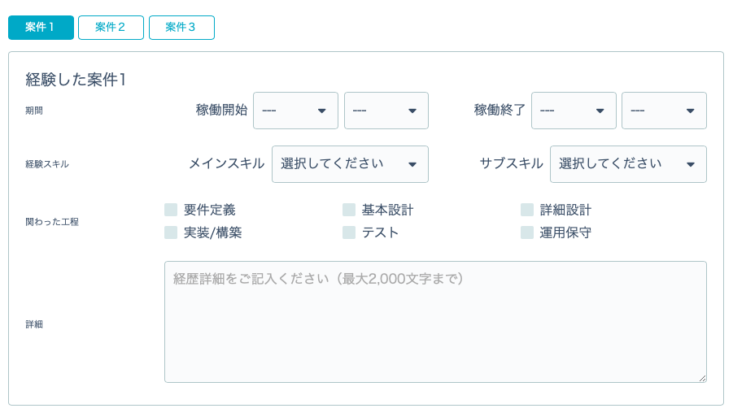
 |  |  |  |  |  |  |  |  | 経験言語 | （選択肢は案件登録ページ同様）
 |  |  |  |  |  |  |  |  | 経験職種 | （選択肢は案件登録ページ同様）
 |  |  |  |  |  |  |  |  | 経験工程 | （選択肢は案件登録ページ同様）
 |  |  |  |  |  |  |  |  | 経験年数 | （数字入力式：XX年XXヶ月）
 |  |  |  |  |  |  |  |  | 詳細 | （テキスト入力）

 |  |  |  |  |  |  |  |  | サブスキル
 |  |  |  |  |  |  |  |  | メインスキル

 | ↑ここまでの登録すると「応募」できます。

 | 登録確認

 | 氏名（漢字） |  |  | XXXXXXXXXXXXXX
 | 氏名（フリガナ） |  |  | XXXXXXXXXXXXXX
 | 生まれた年 |  |  | XXXXXXXXXXXXXX
 | メールアドレス |  |  | XXXXXXXXXXXXXX
 | 電話番号 |  |  | XXXXXXXXXXXXXX
 | カテゴリー |  |  | XXXXXXXXXXXXXX
 | 勤務希望エリア |  |  | XXXXXXXXXXXXXX
 | 希望稼働時期 |  |  | XXXXXXXXXXXXXX
 | 希望月額報酬 |  |  | XXXXXXXXXXXXXX
 | 希望働き方 |  |  | XXXXXXXXXXXXXX
 | 経験スキル |  |  | XXXXXXXXXXXXXX

 |  |  | 登録 |  |  | 内容を編集する

 | 運営会社 |  |  |  | 案件Myページ

 | 利用規約 |  |  |  | 会員Myページ

 | プライバシーポリシー |  |  |  | お問い合わせ

9.会員Myページ
ページURL |  | 現在なし

 | Logo |  |  | 応募管理 |  |  |  |  | 気になる案件一覧 |  |  |  | 登録情報

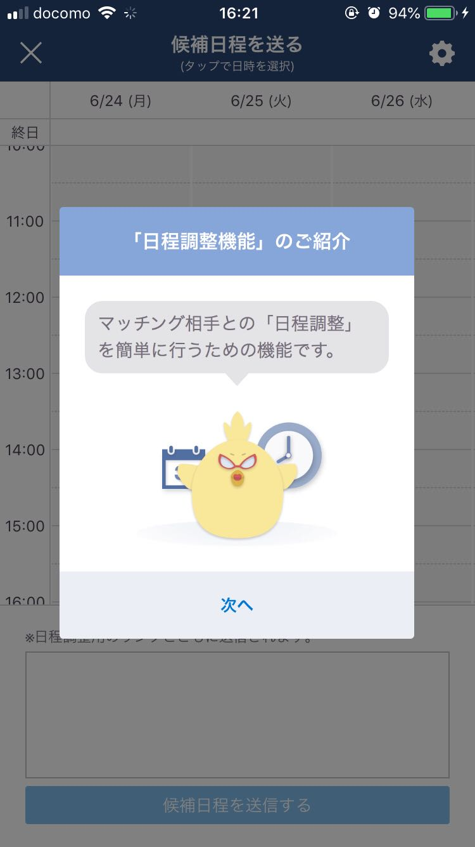
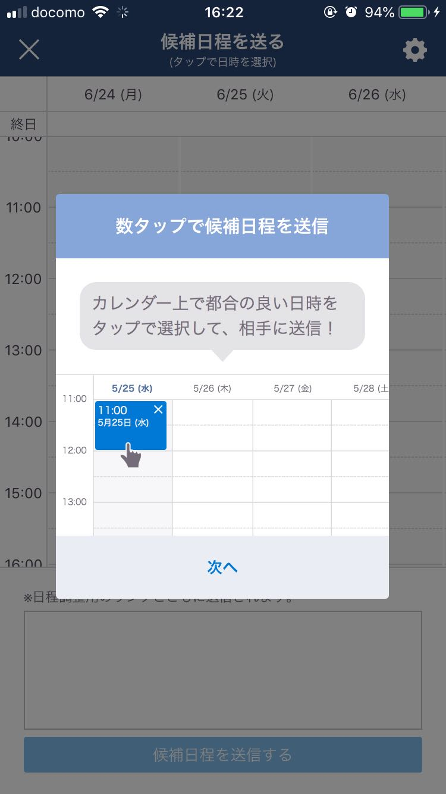
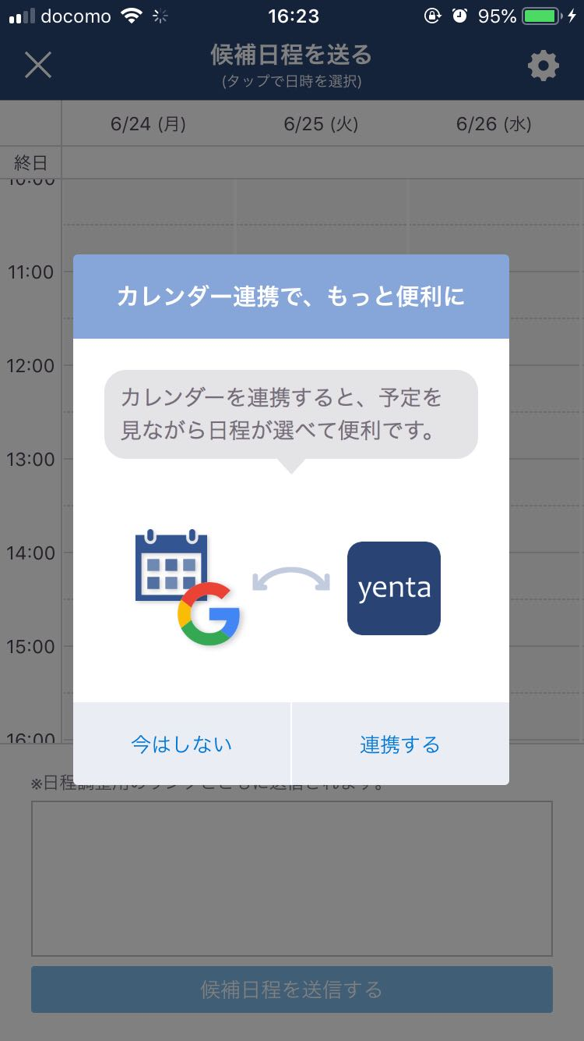
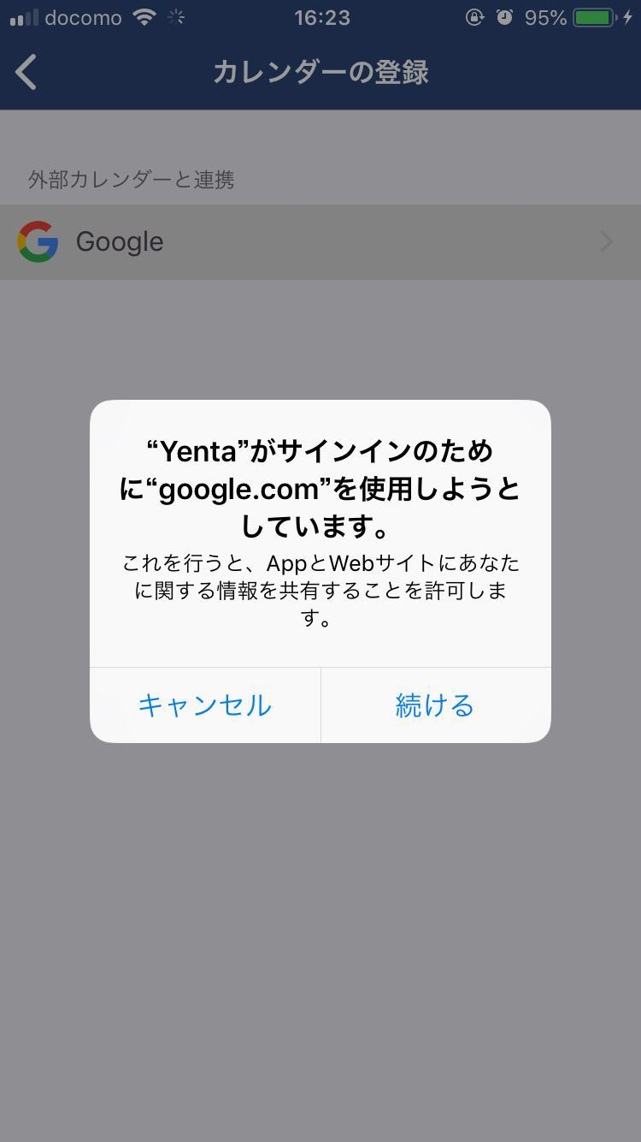
 |  |  |  |  |  | 応募案件一覧
 |  |  |  |  |  | 応募案件詳細

 | ＜会員情報＞

 | 氏名（漢字） |  |  |  | XXXXXXXXXXXXXX
 | 氏名（フリガナ） |  |  |  | XXXXXXXXXXXXXX
 | 生まれた年 |  |  |  | XXXXXXXXXXXXXX
 | メールアドレス |  |  |  | XXXXXXXXXXXXXX
 | 電話番号 |  |  |  | XXXXXXXXXXXXXX
 | カテゴリー |  |  |  | XXXXXXXXXXXXXX
 | 勤務希望エリア |  |  |  | XXXXXXXXXXXXXX
 | 希望稼働時期 |  |  |  | XXXXXXXXXXXXXX
 | 希望月額報酬 |  |  |  | XXXXXXXXXXXXXX
 | 希望働き方 |  |  |  | XXXXXXXXXXXXXX
 | 経験スキル |  |  |  | XXXXXXXXXXXXXX

 |  |  |  |  |  |  |  |  |  |  |  |  |  |  | 編集

 | ＜応募案件一覧＞

 | 案件名 |  |  |  | 進捗
 | XXXXXXXXXXXXXX |  |  |  | 応募商談/辞退/見送り/成約
 | XXXXXXXXXXXXXX |  |  |  | 応募商談/辞退/見送り/成約
 | XXXXXXXXXXXXXX |  |  |  | 応募商談/辞退/見送り/成約
 | XXXXXXXXXXXXXX |  |  |  | 応募商談/辞退/見送り/成約
 | XXXXXXXXXXXXXX |  |  |  | 応募商談/辞退/見送り/成約

 | ＜応募案件詳細＞

 | 案件名 |  |  |  | XXXXXXXXX
 | 単価 |  |  |  | XXXXXXXXX
 | 業界 |  |  |  | XXXXXXXXX
 | 職種 |  |  |  | XXXXXXXXX
 | 作業内容 |  |  |  | XXXXXXXXX
 | 言語スキル |  |  |  | XXXXXXXXX
 | 求める経験 |  |  |  | XXXXXXXXX
 | （必須） |  |  |  | XXXXXXXXX
 | （歓迎） |  |  |  | XXXXXXXXX
 | 最寄り駅 |  |  |  | XXXXXXXXX
 | こだわり |  |  |  | XXXXXXXXX
 | 応募対象 |  |  |  | XXXXXXXXX
 | 案件魅力 | （任意） |  |  | XXXXXXXXX

 | 進捗 |  |  |  | 辞退 |  |  |  | （理由： ）

 | ＜気になる案件一覧＞

 | 案件名 |  |  |  | 職種 |  | 単価 |  | 稼働期間 |  | 勤務場所 | ステータス |  | →案件募集終了場合、こちらで「募集終了」と表示
 | XXXXXXXXXXXXXX
 | XXXXXXXXXXXXXX
 | XXXXXXXXXXXXXX
 | XXXXXXXXXXXXXX
 | XXXXXXXXXXXXXX

 | メッセージ |  |  |  |  |  |  | →仕様：日程調整時のgoogleカレンダーと連携できればベスト（参考：9.会員Myページ）
 |  |  |  |  |  |  |  |  | メッセージボックスで連絡先（電話、メールアドレス）の記載を自動に弾くようにできればベスト
 | ＜メッセージ一覧＞ |  |  |  |  |  |  |  | メッセージが来た際に、登録メールアドレスに自動通知
 | 案件No. |  | 案件名 |  |  |  |  |  | メッセージ
 | XXXXXX |  | XXXXXX |  |  |  |  |  |  | XXXXXX
 | XXXXXX |  | XXXXXX |  |  |  |  |  |  | XXXXXX
 | XXXXXX |  | XXXXXX |  |  |  |  |  |  | XXXXXX
 | XXXXXX |  | XXXXXX |  |  |  |  |  |  | XXXXXX

 |  |  |  |  |  |  |  |  |  |  |  |  |  |  |  | メッセージ一覧へ

 | （メッセージボックス-イメージ）

